27nov-1dez
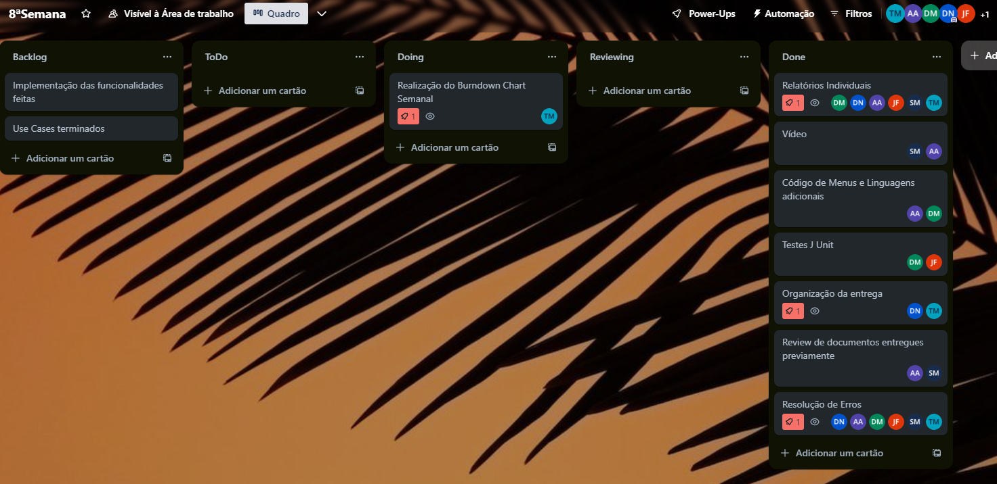
Burndown Chart

Tarefa | Descrição | Estimativa Inicial | 2023-11-27 | 2023-11-28 | 2023-11-29 | 2023-11-30 | 2023-12-01
 |  | - | 50 | 51 | 52 | 53 | 54
1 | Implementação Adicional de Código | 18 | 8 | 7 | 3 | 0 | 0
2 | Vídeo | 4 | 0 | 0 | 4 | 0 | 0
3 | J Unit Tests | 6 | 0 | 6 | 0 | 0 | 0
4 | Relatórios | 15 | 6 | 6 | 3 | 0 | 0
5 | Resolução de Erros | 20 | 6 | 6 | 4 | 2 | 2
Completo |  | - | 20 | 25 | 14 | 2 | 2
A faltar |  | 63 | 43 | 18 | 4 | 2 | 0
Ideal |  | 63 | 50.4 | 37.8 | 25.2 | 12.6 | 0
Burndown Chart 27nov-1dez

